Sheet1
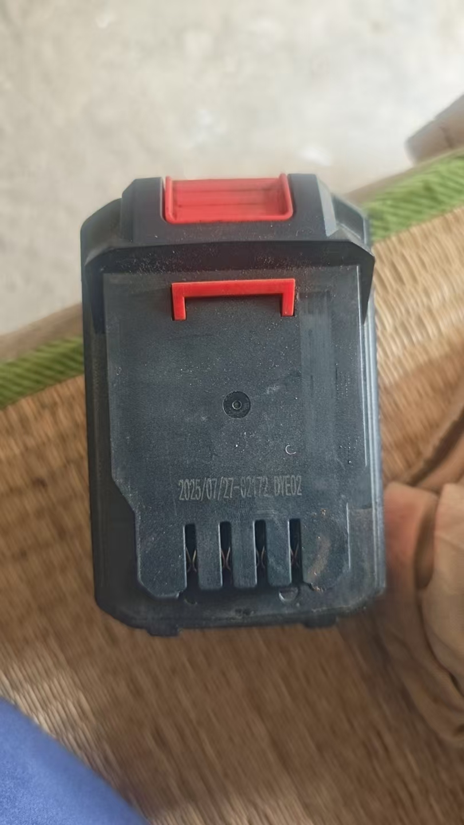
连云港市华茂绿化工程有限公司8月份月度计划物资采购询价报价单

拟采购计划（申购单位填写） |  |  |  |  |  |  |  |  | （实际采购情况）采购单位填写
序号 | 物品 名称 | 规格 型号 | 单位 | 数量 | 控制单价（元） | 控制总价 （元） | 单价（含运费、增值税专票）（元） | 总价（含运费、增值税专票） （元) | 备注 | 单位 | 联系人电话
1 | 带线多孔插排 | 4*5 | 个 | 1 | 80 | 80 |  |  |  | 养殖 | 伏广波 17768489922
2 | 单相电表 |  | 个 | 1 | 50 | 50
7 | 小刚锨 | 小号 | 把 | 10 | 25 | 250 |  |  |  | 大浦 | 乔艳 18795518660
8 | 黑色垃圾袋 | 1.0*1.2 | 个 | 300 | 0.6 | 180
9 | 黑色垃圾袋 | 1.2*1.4 | 个 | 300 | 0.5 | 150
10 | 垃圾钳 | 加长 | 把 | 15 | 26 | 390
11 | 半身背带皮叉 | 42码一个/40码一个 | 个 | 2 | 100 | 200
12 | 救生衣 |  | 件 | 6 | 300 | 1800 | 国标
13 | 三齿钉耙 |  | 把 | 6 | 30 | 180 | 环卫
14 | 刀片 |  | 盒 | 1 | 20 | 20
15 | 五齿叉头(锰钢实心) | 27*33cm /1.4斤 | 把 | 5 | 30 | 150
16 | 钢耙子 | 九齿 | 把 | 5 | 30 | 150
17 | 洁厕灵 |  | 瓶 | 5 | 5 | 25
18 | 永磁直流潜水泵 | ZQB-48V-60V /1000-2000W | 台 | 2 | 200 | 400
19 | 环卫打捞网 |  | 张 | 2 | 60 | 120 |  |  | 水面拦污网
20 | 马桶刷 |  | 把 | 2 | 8 | 16 | 公厕打扫
21 | 水桶 |  | 个 | 1 | 15 | 15
22 | 檀香 |  | 盘 | 5 | 6 | 30
23 | 五彩球 |  | 袋 | 10 | 5 | 50
24 | 洗衣粉 |  | 袋 | 5 | 12 | 60
25 | 垃圾桶 |  | 个 | 5 | 10 | 50
29 | 卷尺 |  | 个 | 1 | 10 | 10
30 | 五孔插座 |  | 个 | 2 | 20 | 40
31 | 反光 路锥套 | 上8*下29*高30 | 个 | 50 | 3 | 150 | 绿化北片区
 | 安全帽 |  | 顶 | 4 | 30 | 120 |  |  |  | 绿化 | 张浩哲 17551049130
 | 短梯 | 2米 | 把 | 1 | 280 | 280
 | 铁丝 | 14号25kg | 捆 | 1 | 130 | 130
 | 插排 | 5米 | 个 | 1 | 120 | 120
 | 空开 |  | 个 | 1 | 30 | 30
 | 路锥 |  | 个 | 100 | 10 | 1000
 | 裁纸刀 |  | 个 | 2 | 10 | 20
 | 裁纸刀片 |  | 盒 | 1 | 10 | 10
 | 公牛插排 | 5米8孔 | 个 | 3 | 100 | 300 |  |  |  | 工程部 | 孙振刚 18360506507
 | 卷尺 | 5米 | 个 | 2 | 20 | 40 | 办公区维修用
 | 推尺 |  | 个 | 1 | 180 | 180
 | 吊顶扣板（矿棉板） | 60*60 | 块 | 15 | 30 | 450
 | 轴承 | 6308 | 盘 | 4 | 30 | 120 |  |  |  | 资源 | 胡超 15061320027
 | 开口线鼻 | 100A | 个 | 20 | 3 | 60
 | 两芯电缆 | 2.5平方 | 套 | 1 | 500 | 500 | 100米，纯铜的
 | 齿轮油 | 5斤 | 桶 | 1 | 60 | 60 | 轴承用，质量好点的
 | 柴油机油 | 5斤 | 桶 | 2 | 50 | 100
 | 除锈剂 | 500ml | 瓶 | 10 | 15 | 150
 | 单面胶手套 |  | 双 | 12 | 3.5 | 42 | 滩上用
 | 双面胶手套 |  | 双 | 12 | 5 | 60 | 滩上用
 | 浸塑手套 |  | 双 | 4 | 15 | 60 | 滩上用
 | 东成原装锂电池 | 20v4.0 | 个 | 1 | 200 | 200 | 附照片
 |  |  |  |  |  | 8598

